Hoja1
item | elemento | especificación (unidad) | imagen | posibles proveedores | Valor unidad (USD) | Valor total (USD) | Cotizacion
1 | AES-Z7EV-7Z020-G ZedBoard - Zynq SoC based, C-grade | 1 | 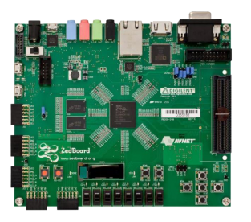 | Avnet Guadalajara MX Anillo Periférico Sur No. 7980 Edificio 4 C, Parque Industrial Guadalajara Tecnológico II, Col. Santa María Tequepexpan, Tlaquepaque, Jalisco C.P. 45600 Tel: 333-134-2324 Fax: 333-134-1788 | 475 | 475 | https://www.avnet.com/shop/us/products/avnet-engineering-services/aes-z7ev-7z020-g-3074457345628965387/

